いわき市石炭・化石館 観覧申込
《いわき市石炭・化石館 観覧申込書》

※消費税率の改定に伴い、2019年10月１日より記載料金より各１０円の値上げとなります。ご理解の程よろしくお願い申し上げます。 |  |  |  |  |  |  |  |  |  |  | 申込日 |  |  |  |  | 年 |  |  | 月 |  | 日 | ( |  | )
ご来館日 |  |  | 年 |  | 月 |  | 日 | （ |  | ) | 時間 |  |  |  |  | : |  |  | ～ |  |  | :
 | ※休館日：第３火曜日および１月１日（８月は無休）
団体名
 | 通常料金 |  |  |  |  |  |  |  | 団体料金 ※20名以上 |  |  |  |  |  |  |  |  | 合 計
 | 大人 |  | @ | 660 |  |  | 名 |  | 大人 |  | @ | 590 |  |  |  |  | 名 | 660 |  | × | 0 | = | 0 | 円
金 額 | 中・高・大 |  | @ | 440 |  |  | 名 |  | 中・高・大 |  | @ | 400 |  |  |  |  | 名 | 440 |  | × | 0 | = | 0 | 円
人 数 | 小学生 |  | @ | 330 |  |  | 名 |  | 小学生 |  | @ | 300 |  |  |  |  | 名 | 330 |  | × | 0 | = | 0 | 円
 | 合 計 |  |  |  |  |  |  |  | 0 |  |  |  |  | 名 |  | 0 |  |  |  |  |  |  | 円
支払い |  | □ | 現金 |  |  | □ | 自社クーポン |  |  |  |  | □ | 他 | （ |  |  |  |  |  |  |  |  | )クーポン
添乗 |  |  | Ｔ/Ｃ |  |  |  | 名 |  | G |  |  |  |  |  | 名 |  |  | D |  |  |  |  | 名
販売店 （申込者） | 店名 |  |  |  |  |  |  |  |  |  |  |  |  |  |  | 支店
 | 住所 |  | 〒 |  |  |  |  |  |  |  |  |  |  |  |  |  |  |  |  | 担当

 | ＴＥＬ |  |  |  |  |  |  |  |  |  |  | ＦＡＸ
その他手配事項

[いわき市石炭・化石館 返信欄] |  |  |  |  |  | 確認日 担当者 |  |  |  | 担当者
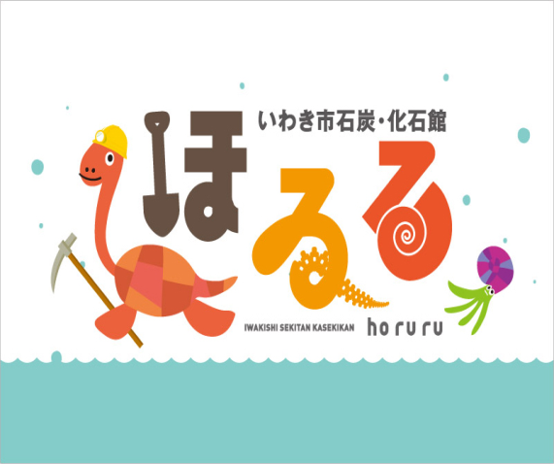

TEL 0246-42-3155
FAX 0246-42-3157

FAX送付先 |  |  |  | ０２４６－４２－３１５７ いわき市石炭・化石館 ほるる

